Sheet0
指标名称 | 中国:国债:偿还总额
单位 | 亿元
频率 | 周
来源 | Choice数据
国家 | 中国
指标ID | EMM01510620
时间区间 | 2020-04-03~2023-09-01
更新时间 | 2023-09-01
表名 | 中国债务发行(周)
2023-09-01 | 1355
2023-08-25 | 1520.3
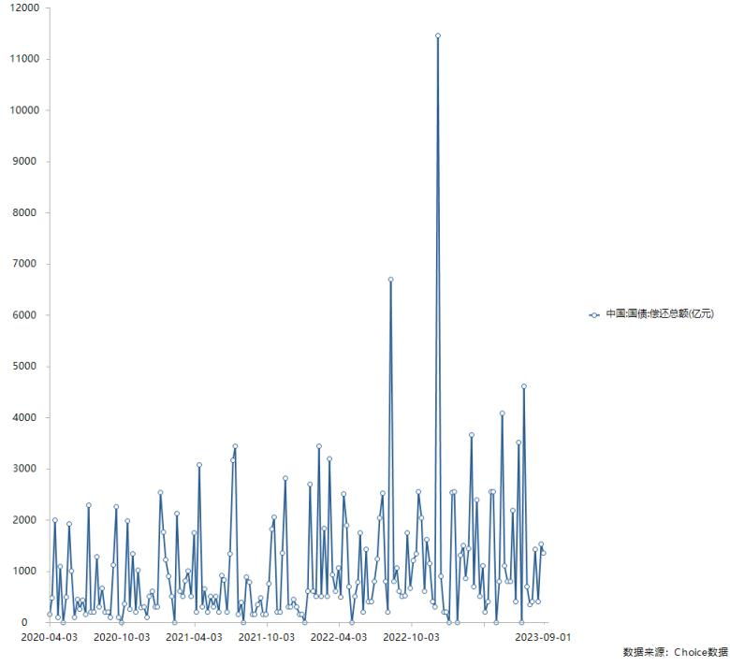
2023-08-18 | 400.2
2023-08-11 | 1423.31
2023-08-04 | 403.9
2023-07-28 | 350
2023-07-21 | 700
2023-07-14 | 4602.4
2023-07-07 | 0
2023-06-30 | 3512.8
2023-06-23 | 400
2023-06-16 | 2187.5
2023-06-09 | 803.34
2023-06-02 | 800
2023-05-26 | 1100
2023-05-19 | 4084.5
2023-05-12 | 801.2
2023-05-05 | 0
2023-04-28 | 2544
2023-04-21 | 2541.5
2023-04-14 | 400
2023-04-07 | 200
2023-03-31 | 1103.4
2023-03-24 | 500
2023-03-17 | 2392.2
2023-03-10 | 701.7
2023-03-03 | 3661.1
2023-02-24 | 1437.9
2023-02-17 | 850.7
2023-02-10 | 1502
2023-02-03 | 1303.7
2023-01-27 | 0
2023-01-20 | 2552
2023-01-13 | 2540.8
2023-01-06 | 0
2022-12-30 | 200.9
2022-12-23 | 200.6
2022-12-16 | 899
2022-12-09 | 11455.9
2022-12-02 | 300.5
2022-11-25 | 405.5
2022-11-18 | 1150.4
2022-11-11 | 1612.6
2022-11-04 | 607
2022-10-28 | 2043.4
2022-10-21 | 2550
2022-10-14 | 1333.99
2022-10-07 | 1208.3
2022-09-30 | 664.2
2022-09-23 | 1744.6
2022-09-16 | 519.7
2022-09-09 | 503
2022-09-02 | 611
2022-08-26 | 1066
2022-08-19 | 800.8
2022-08-12 | 6693.44
2022-08-05 | 202
2022-07-29 | 803.3
2022-07-22 | 2513.7
2022-07-15 | 2039.6
2022-07-08 | 1238.82
2022-07-01 | 800
2022-06-24 | 400
2022-06-17 | 400
2022-06-10 | 1421.7
2022-06-03 | 200
2022-05-27 | 1752.2
2022-05-20 | 780
2022-05-13 | 500
2022-05-06 | 0
2022-04-29 | 700
2022-04-22 | 1887.28
2022-04-15 | 2501.2
2022-04-08 | 483
2022-04-01 | 1054.19
2022-03-25 | 600
2022-03-18 | 931.8
2022-03-11 | 3190.7
2022-03-04 | 501.8
2022-02-25 | 1836.1
2022-02-18 | 501.7
2022-02-11 | 3433.9
2022-02-04 | 500
2022-01-28 | 601.3
2022-01-21 | 2690
2022-01-14 | 600
2022-01-07 | 0
2021-12-31 | 153.4
2021-12-24 | 151
2021-12-17 | 302.1
2021-12-10 | 452.6
2021-12-03 | 300
2021-11-26 | 300
2021-11-19 | 2811
2021-11-12 | 1345.7
2021-11-05 | 200.7
2021-10-29 | 200.7
2021-10-22 | 2055.6
2021-10-15 | 1821.5
2021-10-08 | 750
2021-10-01 | 151.9
2021-09-24 | 150.9
2021-09-17 | 480.5
2021-09-10 | 350.1
2021-09-03 | 151.8
2021-08-27 | 152
2021-08-20 | 781.5
2021-08-13 | 880.24
2021-08-06 | 0
2021-07-30 | 393
2021-07-23 | 151
2021-07-16 | 3438.8
2021-07-09 | 3167.14
2021-07-02 | 1341.3
2021-06-25 | 200
2021-06-18 | 819.3
2021-06-11 | 908.55
2021-06-04 | 200
2021-05-28 | 500.4
2021-05-21 | 300
2021-05-14 | 502.5
2021-05-07 | 200
2021-04-30 | 650.7
2021-04-23 | 300
2021-04-16 | 3070
2021-04-09 | 200
2021-04-02 | 1741.9
2021-03-26 | 500.5
2021-03-19 | 1000.1
2021-03-12 | 809
2021-03-05 | 503.3
2021-02-26 | 600.3
2021-02-19 | 2124
2021-02-12 | 0
2021-02-05 | 500.6
2021-01-29 | 904.1
2021-01-22 | 1223.2
2021-01-15 | 1760
2021-01-08 | 2531.5
2021-01-01 | 300.6
2020-12-25 | 301.9
2020-12-18 | 609.6
2020-12-11 | 502.3
2020-12-04 | 100
2020-11-27 | 300.5
2020-11-20 | 280.3
2020-11-13 | 1016.43
2020-11-06 | 200
2020-10-30 | 1342.1
2020-10-23 | 250.9
2020-10-16 | 1972.7
2020-10-09 | 363.46
2020-10-02 | 0
2020-09-25 | 101.3
2020-09-18 | 2256.6
2020-09-11 | 1111
2020-09-04 | 100.3
2020-08-28 | 200.2
2020-08-21 | 200.6
2020-08-14 | 658.36
2020-08-07 | 304.4
2020-07-31 | 1284.3
2020-07-24 | 200.6
2020-07-17 | 200
2020-07-10 | 2285.6
2020-07-03 | 150
2020-06-26 | 430.1
2020-06-19 | 251.6
2020-06-12 | 446.06
2020-06-05 | 100
2020-05-29 | 1001.2
2020-05-22 | 1927.5
2020-05-15 | 496
2020-05-08 | 0
2020-05-01 | 1082
2020-04-24 | 100
2020-04-17 | 1993.1
2020-04-10 | 476.13
2020-04-03 | 151

数据来源：东方财富Choice数据

